Nollutsläppsfordon mm
Nollutsläppsfordon/-arbetsmaskiner/-TSA
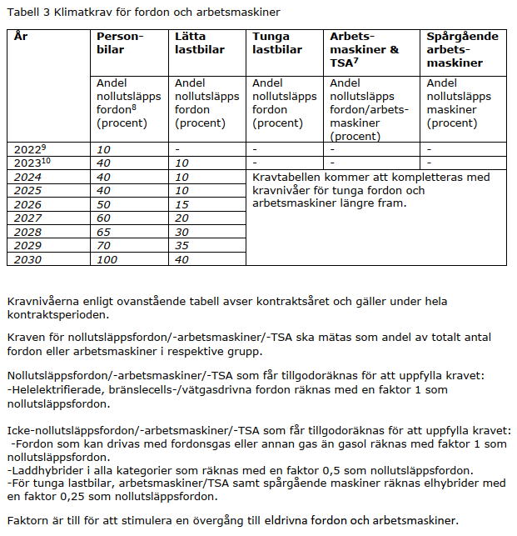
Kraven för nollutsläppsfordon/-arbetsmaskin/-TSA ska mätas som andel av totalt antal fordon/- arbetsmaskiner/-TSA i respektive grupp och avser kontraktsår. Kontraktsår innebär att kravnivån för det året som kontraktet startar gäller för fordon/arbetsmaskiner/TSA under hela kontraktsperioden. | Personbilar | Lätta lastbilar | Tunga lastbilar | Arbets- maskiner & TSA | Spårgående arbets- maskiner

Kontraktsår
2024 | 0 | 0 | 0 | 0 | 0
2025 | 0 | 0 | 0 | 0 | 0
2026 | 0 | 0 | 0 | 0 | 0
2027 | 0 | 0 | 0 | 0 | 0
2028 | 0 | 0 | 0 | 0 | 0
2029 | 0 | 0 | 0 | 0 | 0
2030 | 0 | 0 | 0 | 0 | 0

Totalt antal fordon/arbetsmaskiner/TSA | 0 | 0 | 0 | 0 | 0

Kravuppfyllnad, andel (%)

Faktor:
Förbränningsmotor m gas | 1
Förbränningsmotor utan gas | 0
El (inkl vätgas, bränslecell) | 1
Elhybrid* | 0.25
Laddhybrid | 0.5

*Elhybrid faktor 0,25 räknas endast för tunga lastbilar/arbetsmaskiner/TSA.

